MM용 시트
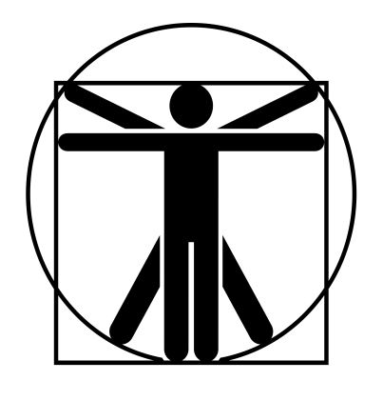
12
12
12
12
12
12
12
12
12
12
//
바위 골렘 |  |  | 7 |  | 7 |  |  | 12 | 0 |  | 13 | 특이사항
 | 40 | 12 |  | 0 |  | 15 |  |  |  |  |  | *비무장 받아내기가 무기에 대해서도 페널티 없이 가능하다. **지각력 기반의 마법학 -8 판정을 통하여 약점 위치 파악이 가능하다. 명중 부위 페널티는 -3이며 부상배수는 x2. ***사용시 10m 전방으로 이동하며 10m길이, 폭 2m의 원추형의 범위에 피해를 입힌다.
 | 60 | 0 |  | 13 |  | 15

 |  |  |  |  |  |  | ATK |  |  |  |  |  | 4d+1
 |  |  |  |  |  |  | 비무장 공격 찌르기 |  |  | (20)R:C,1,2/4d+5 때리기/P:0
 |  |  |  |  |  |  | 구르기*** |  |  | (20)R:원추(10,2m)/7d-1 때리기/P:불가/2초 준비 |  |  | 7d-1
 |  |  |  |  |  |  | 바위 던지기 |  |  | (21)R:(1200/2000)/4d+11 때리기/정3/연1/장T
 |  |  |  |  |  |  | 바닥 후려치기 |  |  | (-)/R:C,1(영역효과 3m)/vs(ST/DX)-7, 넘어짐/1초 준비 |  |  | +12

특성 : 고통에 강함, 면역(생물학적 유해 요소), 부상 내성(균질), 수작업 불가, 수면 불필요, 호흡 불필요, 진동 감각(공기), 부상 취약(부자연적), 음식 불필요, 자연치유 불가(완전), 피하기 향상 2단계, 전투 숙달 4단계, 괴물 4 단계, 바위 던지기, 바닥 후려치기, 구르기, 능숙한 받아내기(격투)*, 약점 부위(마법학 -8, -3, x2)**, 추가 공격(다중공격 가능) 1단계 |  |  |  |  |  |  | 추가 공격 1회(다중공격)

기능 : 비무장 전투!(20), 고유공격(발사)(21), 육신 방어(20)

 |  |  |  |  |  |  |  |  |  |  |  |  | 2

